IMAGEN 1
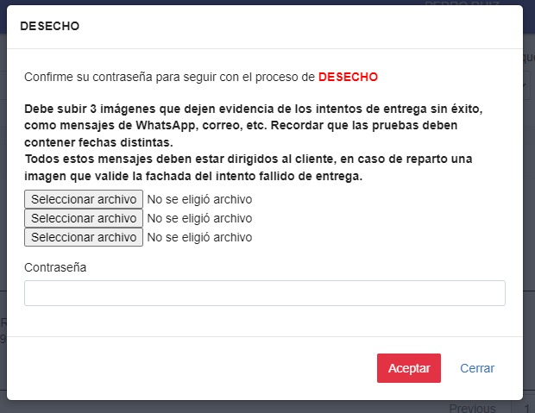
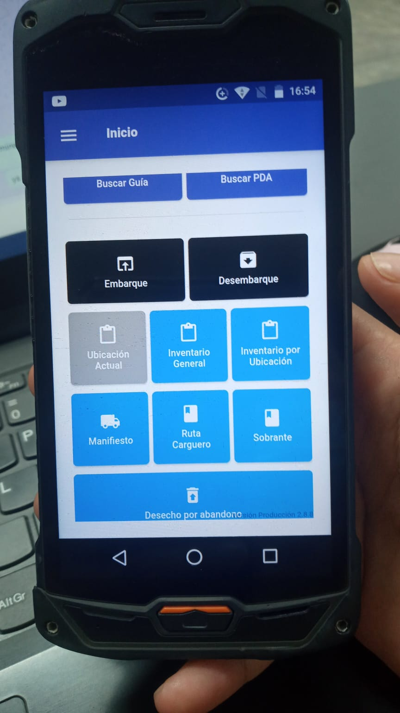

IMAGEN 3
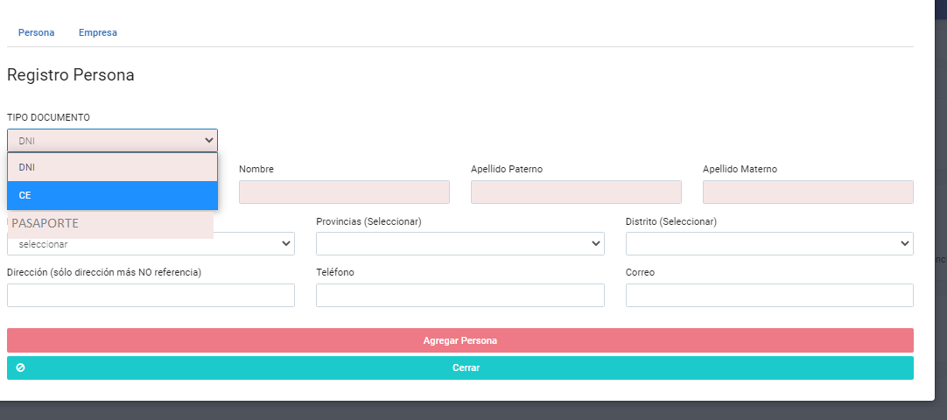
Añadir Pasaporte

IMAGEN 4
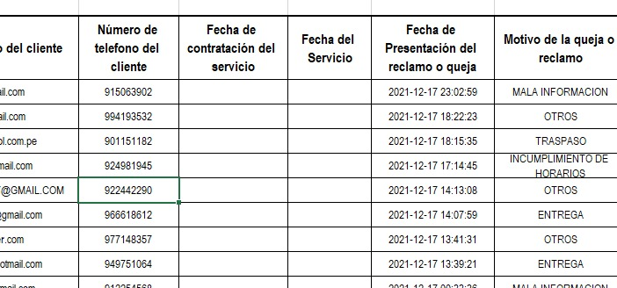
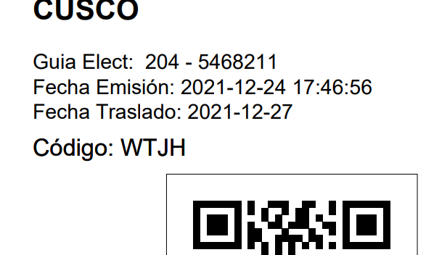

info de henrrey
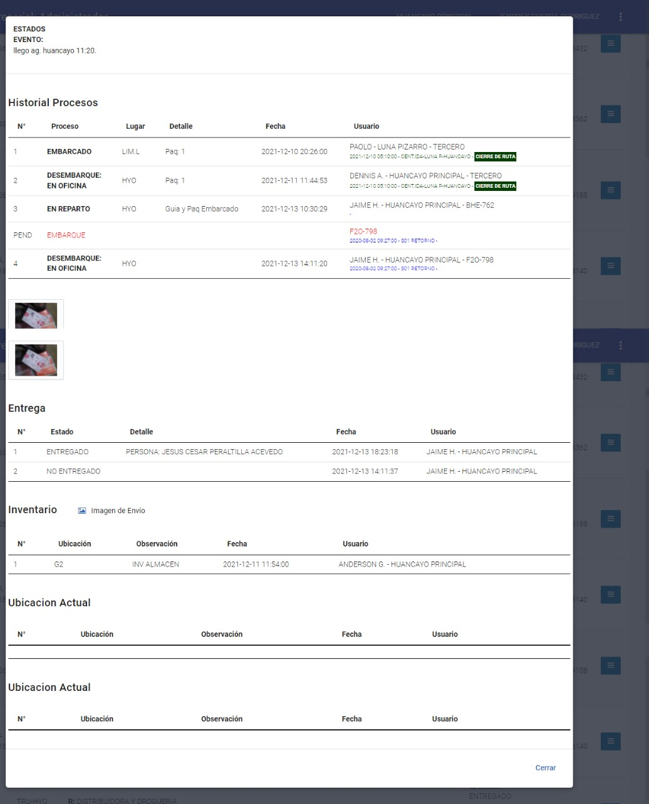
F. SALIDA | N° GUIA | AG. ORIGEN | REMITENTE | DESTINATARIO | CANTIDAD TOTAL | CONTENIDO | PESO | VOLUMEN | FORMA DE PAGO | MONTO FINAL | LUGAR | TIPO | MOVILIDAD
16-12-21 | 205-5306010 | LUNA PIZARRO | VERONICA REYES PADILLA | HILARIO ROMERO GIRON | 10 | 10 BULTO | 0 | 4.541 | CONTRA ENTREGA | S/.600.00 | PASAJE DAMIAN COSNE CLAROS VILA 130-URB SAN CARLOS -HUANCAYO / JUNIN / HUANCAYO / HUANCAYO | REPARTO | MOVIL 2
16-12-21 | 205-5316842 | LUNA PIZARRO | WALON SPORT S.A. | JEEP SPORT S.A.C. | 19 | 19 BULTO | 0 | 2.86 | CONTRA ENTREGA | S/.385.00 | CAL. REAL 1211 / JUNIN / HUANCAYO / HUANCAYO | REPARTO | MOVIL 1
16-12-21 | 205-5308057 | LUNA PIZARRO | ASESORES INTEGRALES V & V AGENCIA DE ADUANA S.A.C. | LI PEÑA WANG | 1 | 1 BULTO | 0 | 2.324 | CONTRA ENTREGA | S/.326.00 | URB. ALAMEDA SAN MIGUEL PASAJE GRECIA LT 10 INCHO - EL TAMBO HUANCAYO / JUNIN / HUANCAYO / EL TAMBO | REPARTO | MOVIL 3
16-12-21 | 205-5311595 | LUNA PIZARRO | COMERCIALIZADORA CANCINO S.R.L. | FLOR NIRAYDA CCORIÑAUPA ALMONACID | 3 | 3 BULTO | 0 | 2 | CONTRA ENTREGA | S/.270.00 | PASAJE MIGUEL UNAMUNO 110-EL TAMBO-HUANCAYO / JUNIN / HUANCAYO / EL TAMBO | REPARTO | MOVIL 3
16-12-21 | 205-5309868 | LUNA PIZARRO | COMERCIAL MONT SAC | COMERCIAL MONT SAC | 15 | 15 CAJA | 0 | 1.36 | CORPORATIVOS | S/.150.00 | av ferrocarril 146 -150 open plaza - HUANCAYO, HUANCAYO / JUNIN / HUANCAYO / HUANCAYO | REPARTO | MOVIL 1
14-12-21 | 303-5256324 | BREÑA | IMPULSO INFORMATICO S.A. | COMERCIO, SERVICIOS INTEGRALES Y TECNOLOGIAS S.A.C. | 9 | 6 BULTO, 3 CAJA | 45 | 1.072 | CONTRA ENTREGA | S/.150.00 | AV. GIRALDEZ NRO. 229 - HUANCAYO, HUANCAYO / JUNIN / HUANCAYO / HUANCAYO | REPARTO | MOVIL 1
15-12-21 | 260-5276189 | HUAYCAN | SHELFIC E.I.R.L. | AEDA MOLINA DE MENDOZA | 8 | 8 BULTO | 125 | 0 | CONTRA ENTREGA | S/.125.00 | JR. LOS BOSQUES 415 PIO PATA - EL TAMBO - HUANCAYO / JUNIN / HUANCAYO / EL TAMBO | REPARTO | MOVIL 3
16-12-21 | 205-5322748 | LUNA PIZARRO | SOLDEX S.A | SOLDADURAS DEL CENTRO E.I.R.L. | 9 | 9 BULTO | 0 | 1 | CONTRA ENTREGA | S/.110.00 | ENTREGAR EN AGENCIA | OFICINA | MOVIL 3
16-12-21 | 205-5321903 | LUNA PIZARRO | DAVID ANDRES TINCO LAURENTE | DANNY MICHAEL CUYUTUPAC ACEVEDO | 1 | 1 BULTO | 0 | 0.78 | CONTRA ENTREGA | S/.106.00 | AV.AREQUIPA 1487 REF ENTRE MARIATEGUI Y AREQUIPA -EL TAMBO HUANCAYO / JUNIN / HUANCAYO / EL TAMBO | REPARTO | MOVIL 3
15-12-21 | 239-5303116 | TRUJILLO | AREDO VILLACORTA LONNY DAGMAR | MARCAÑAUPA DE LA CRUZ ERIKA MAGALI | 2 | 1 CAJA, 1 CAJA | 0 | 0.511 | CONTRA ENTREGA | S/.92.00 | AV. FERROCARRIL NRO. 1266 - HUANCAYO, HUANCAYO / JUNIN / HUANCAYO / HUANCAYO | REPARTO | MOVIL 1
15-12-21 | 205-5284010 | LUNA PIZARRO | YAIZTH E.I.R.L. | HOSPITAL DANIEL ALCIDES CARRION | 2 | 2 BULTO | 0 | 0.36 | EFECTIVO | S/.90.00 | AV. DANIEL A. CARRION 1580 - 1670 / JUNIN / HUANCAYO / HUANCAYO | REPARTO | MOVIL 1
15-12-21 | 298-5291483 | EL AGUSTINO | YDA HERMELINDA SÁNCHEZ MALLQUI DE MUCHA | MIRIAM NANCY PONCE LUIS | 4 | 1 BULTO, 1 BULTO, 2 PAQUETE | 17.3 | 0.252 | EFECTIVO | S/.86.00 | CALLE LAS PADRERAS LT 93 SECTOR 2 - HUANCAYO / JUNIN / HUANCAYO / HUANCAYO | REPARTO | MOVIL 1
16-12-21 | 303-5312329 | BREÑA | TECNOLOGIA ELECTRICA CORAGUI SAC | SATELITAL TELECOMUNICACIONES SAC | 3 | 2 BULTO, 1 BULTO | 108 | 0 | CONTRA ENTREGA | S/.75.00 | ENTREGAR EN AGENCIA | OFICINA | MOVIL 2
16-12-21 | 243-5315243 | RAYMONDI | DISTRIBUIDORA VIPASA S.A. | JEEP SPORT S.A.C. | 5 | 5 BULTO | 0 | 0.534 | CONTRA ENTREGA | S/.75.00 | ENTREGAR EN AGENCIA | OFICINA | MOVIL 1
16-12-21 | 205-5322670 | LUNA PIZARRO | DERCO PERU S.A. | KLM GROUP S.A.C. | 12 | 12 BULTO | 37.48 | 0 | CONTRA ENTREGA | S/.60.00 | CAR.CENTRAL NRO. 2336 BARRIO VISTA ALEGRE - HUANCAYO, SAN AGUSTIN / JUNIN / HUANCAYO / SAN AGUSTIN | REPARTO | MOVIL 2
10-12-21 | 205-5209457 | LUNA PIZARRO | EAC CONSULTING S.A.C. | CMAC - HUANCAYO S.A. | 1 | 1 CAJA | 0 | 0.33 | EFECTIVO | S/.56.00 | CAL.REAL NRO. 341 INT. 343 JUNIN – HUANCAYO – HUANCAYO / JUNIN / HUANCAYO / HUANCAYO | REPARTO | MOVIL 1
14-12-21 | 207-5279873 | AREQUIPA PRINCIPAL | DIVECENTER SAC | DIVECENTER SAC | 1 | 1 CAJA | 0 | 0 | CORPORATIVOS | S/.55.00 | av mariscal castilla 4708 - HUANCAYO, EL TAMBO / JUNIN / HUANCAYO / EL TAMBO | REPARTO | MOVIL 2
15-12-21 | 205-5300685 | LUNA PIZARRO | LIMA CUSTOMS EIRL | WANKAMOTORS S.A.C | 4 | 4 PAQUETE | 88 | 0 | CONTRA ENTREGA | S/.55.00 | JR. FAUSTINO QUISPE NRO. 497 - HUANCAYO, EL TAMBO / JUNIN / HUANCAYO / EL TAMBO | REPARTO | MOVIL 3
16-12-21 | 266-5307805 | LOS POSTES | NILTON SALVATIERRA MANCILLA | NILO GUTIERREZ REMON | 3 | 3 CAJA | 25 | 0.321 | CONTRA ENTREGA | S/.55.00 | AV.JOSE CARLOS MAREATEGUI 182 / EL TAMBO/ MAREATEGUI / JUNIN / HUANCAYO / EL TAMBO | REPARTO | MOVIL 3
15-12-21 | 205-5297748 | LUNA PIZARRO | BELOMED S.R.L. | UNIVERSIDAD NACIONAL DEL CENTRO DEL PERU | 1 | 1 PAQUETE | 0 | 0.11 | EFECTIVO | S/.52.00 | AV. MARISCAL CASTILLA 4089 - CIUDAD UNIVERSITARIA / JUNIN / HUANCAYO / EL TAMBO | REPARTO | MOVIL 2
14-12-21 | 218-5281288 | CUSCO | DIVECENTER SAC | DIVECENTER SAC | 1 | 1 BULTO | 0.6 | 0 | CORPORATIVOS | S/.50.00 | av mariscal castilla 4708 - HUANCAYO, EL TAMBO / JUNIN / HUANCAYO / EL TAMBO | REPARTO | MOVIL 2
15-12-21 | 239-5304883 | TRUJILLO | DIVECENTER SAC | DIVECENTER SAC | 1 | 1 BULTO | 3 | 0 | CORPORATIVOS | S/.50.00 | av mariscal castilla 4708 - HUANCAYO, EL TAMBO / JUNIN / HUANCAYO / EL TAMBO | REPARTO | MOVIL 2
15-12-21 | 205-5284319 | LUNA PIZARRO | F.P. TECNOLOGI & SYSTEM S.A.C. | UNIDAD EJECUTORA EDUCACION HUANCAYO | 1 | 1 ATADOS | 0 | 0.18 | EFECTIVO | S/.50.00 | JR ATALAYA 1280 JUNIN HUANCAYO / JUNIN / HUANCAYO / EL TAMBO | REPARTO | MOVIL 3
16-12-21 | 296-5309422 | SURQUILLO | LA PURITA VERDAD SAC | PREVENTIS BIOMARKET PERU E.I.R.L. | 3 | 3 PAQUETE | 37 | 0.256 | CONTRA ENTREGA | S/.46.00 | AV GIRALDEZ NRO 532 HUANCAYO CENTRO REF . AL COSTADO DE UN. ROOSEVELT - HUANCAYO / JUNIN / HUANCAYO / HUANCAYO | REPARTO | MOVIL 1
16-12-21 | 270-5314760 | FAUCETT | INVERSIONES CENTRO DE BAJA VISIÓN ANGELICA OLIVA S.A.C. | VISUAL MEDIC S.R.L. | 1 | 1 CAJA | 8 | 0 | EFECTIVO | S/.45.00 | JIRON LIMA 354 OF 357 / JUNIN / HUANCAYO / HUANCAYO | REPARTO | MOVIL 1
16-12-21 | 205-5315855 | LUNA PIZARRO | EDICAR AUTOS E.I.R.L. | MULTIMARKAS S.A.C. | 1 | 1 ATADOS | 0 | 0.32 | EFECTIVO | S/.45.00 | AV. MARISCAL CASTILLA NRO. 1610 - HUANCAYO, EL TAMBO / JUNIN / HUANCAYO / EL TAMBO | REPARTO | MOVIL 3
16-12-21 | 291-5299645 | AV CANTA CALLAO SMP | NOVAMED PERU S.A.C. | HOSPITAL EL CARMEN | 1 | 1 CAJA | 4.1 | 0 | BANCOS | S/.45.00 | JR. PUNO NRO. 911 JUNIN - HUANCAYO - HUANCAYO / JUNIN / HUANCAYO / HUANCAYO | REPARTO | MOVIL 1
16-12-21 | 205-5312886 | LUNA PIZARRO | ARTIMAK E.I.R.L. | HIPERMERCADOS TOTTUS S.A | 1 | 1 ATADOS | 14 | 0 | EFECTIVO | S/.42.00 | prolongacion san carlos s/n sector 14 c.c. open plaza huancayo / JUNIN / HUANCAYO / HUANCAYO | REPARTO | MOVIL 1
16-12-21 | 205-5321395 | LUNA PIZARRO | BEFISA S.A.C. | SEGURO SOCIAL DE SALUD | 1 | 1 CAJA | 4 | 0 | EFECTIVO | S/.42.00 | AV. INDEPENDECIA 296 / JUNIN / HUANCAYO / EL TAMBO | REPARTO | MOVIL 3
15-12-21 | 206-5279899 | LAS PALMERAS | KARINA MARIELA HUAROTO SANCHEZ | LUCILA GREGORIA SANCHEZ SUAREZ VDA DE HUAROTO | 2 | 2 BULTO | 18.5 | 0 | CONTRA ENTREGA | S/.40.00 | PSJE LIBERTAD 1917 EL TAMBO, HUANCAYO REF ALTURA DEL MERCADO GEORGE CHAVEZ / JUNIN / HUANCAYO / HUANCAYO | REPARTO | MOVIL 3
16-12-21 | 270-5300894 | FAUCETT | MASA EQUIPOS INDUSTRIALES S.A.C | MASA EQUIPOS INDUSTRIALES S.A.C | 2 | 2 CAJA | 5 | 0 | CORPORATIVOS | S/.35.00 | AV. MARISCAL CASTILLA 720 / JUNIN / HUANCAYO / HUANCAYO | REPARTO | MOVIL 2
16-12-21 | 205-5321845 | LUNA PIZARRO | AUTOGAS RUIZ E.I.R.L. | RIBELINO LAZARTE RIOS | 2 | 2 PAQUETE | 15 | 0 | CONTRA ENTREGA | S/.34.00 | TAHUANTISUYO 440 / JUNIN / HUANCAYO / HUANCAYO | REPARTO | MOVIL 3
16-12-21 | 205-5316688 | LUNA PIZARRO | FORD PERU S.R.L. | WANKAMOTORS S.A.C | 1 | 1 PAQUETE | 0 | 0.11 | CORPORATIVOS | S/.32.57 | JR. FAUSTINO QUISPE NRO. 497 - HUANCAYO, EL TAMBO / JUNIN / HUANCAYO / EL TAMBO | REPARTO | MOVIL 3
14-12-21 | 243-5275182 | RAYMONDI | MADERAS Y SINTETICOS DEL PERU S.A.C. | NOVOCENTRO UNIVERSAL S.A.C. | 1 | 1 CAJA | 0 | 0.158 | EFECTIVO | S/.32.00 | AV TAHUANTISUYO 3707 SCTOR 26 / JUNIN / HUANCAYO / CHILCA | REPARTO | MOVIL 2
13-12-21 | 218-5259215 | CUSCO | CAJA MUNICIPAL DE AHORRO Y CREDITO CUSCO SA - CMAC CUSCO SA | CAJA MUNICIPAL DE AHORRO Y CREDITO CUSCO SA - CMAC CUSCO SA | 3 | 3 PAQUETE | 0 | 0 | CONTRA ENTREGA | S/.31.00 | CALLE REAL N° 1115,1125,1129 Y 1131 DISTRITO HUANCAYO JUNION / JUNIN / HUANCAYO / HUANCAYO | REPARTO | MOVIL 1
15-12-21 | 272-5289965 | COMAS | DORA IVONNE FLORES SOLIS | DORA IVONNE FLORES SOLIS | 1 | 1 BULTO | 21.9 | 0.115 | BANCOS | S/.26.00 | URB. SANTA LUCIA CHORILLOS PSJ SAN JOSE 162 ALTURA DE LA CUADRA 18 DEL CALMELL DE SOLAR / JUNIN / HUANCAYO / HUANCAYO | REPARTO | MOVIL 2
13-12-21 | 296-5238084 | SURQUILLO | DENT IMPORT S.A. | HERNAN RAMIREZ MAITA | 1 | 1 PAQUETE | 1 | 0 | CONTRA ENTREGA | S/.25.00 | CALLE REAL #461 - EL TAMBO - HUANCAYO - HUANCAYO / JUNIN / HUANCAYO / EL TAMBO | REPARTO | MOVIL 2
16-12-21 | 270-5311058 | FAUCETT | GRUPO PANA S.A. | PACIFICO COMPAÑIA DE SEGUROS Y REASEGUROS | 1 | 1 BULTO | 0 | 0.079 | EFECTIVO | S/.25.00 | AV. LA LINERA NRO. 191- PARQUE INDUSTRIAL - EL TAMBO - HUANCAYO / JUNIN / HUANCAYO / EL TAMBO | REPARTO | MOVIL 3
16-12-21 | 290-5314258 | PUEBLO LIBRE | QUIMICA BAOR S.A.C. | CORPORACION 4HT EMPRESA INDIVIDUAL DE RESPONSABILIDAD LIMITADA | 1 | 1 CAJA | 5 | 0 | CONTRA ENTREGA | S/.25.00 | JR PANAMA NRO 245 HUANCAYO CERCADO ENTRE PUNO Y BREÑA JUNIN / JUNIN / HUANCAYO / HUANCAYO | REPARTO | MOVIL 1
16-12-21 | 205-5318015 | LUNA PIZARRO | CORIEX DS S.A.C. | CORIEX DS S.A.C. | 1 | 1 CAJA | 0 | 0.14 | EFECTIVO | S/.25.00 | AV. MARISCAL CASTILLA 4012 / JUNIN / HUANCAYO / HUANCAYO | REPARTO | MOVIL 2
16-12-21 | 205-5305226 | LUNA PIZARRO | IMPORTACIONES MELECIO EIRL | ROQUE GONZALO TEODORO | 2 | 2 PAQUETE | 0 | 0.23 | CONTRA ENTREGA | S/.25.00 | ENTREGAR EN AGENCIA | OFICINA | MOVIL 1
16-12-21 | 205-5316894 | LUNA PIZARRO | CARSNACK PERU S.A.C. | CINEMARK DEL PERU S.R.L. | 2 | 2 CAJA | 15 | 0 | CORPORATIVOS | S/.24.00 | PRO.SAN CARLOS NRO. S/N - HUANCAYO, HUANCAYO / JUNIN / HUANCAYO / HUANCAYO | REPARTO | MOVIL 1
15-12-21 | 205-5287623 | LUNA PIZARRO | JESUS ANTONIO AGUILAR SOTELO | MARTHA LETICIA JIMENEZ ZUÑIIGA | 1 | 1 ATADOS | 18.8 | 0 | EFECTIVO | S/.22.00 | JR. CONQUISTADORES 454 URB. BREÑA PACHECO EL TAMBO HUANCAYO / JUNIN / HUANCAYO / EL TAMBO | REPARTO | MOVIL 3
13-12-21 | 326-5249261 | MANUEL ASCENCIO | GAMEZ PAREDES LUIS | JHON DANNY SUAREZ LEIVA | 1 | 1 PAQUETE | 1.65 | 0 | EFECTIVO | S/.20.00 | JR SEBASTIAN LORENTE 1371 - URB PIO PATA - EL TAMBO - FRENTE AL COLEGIO JEAN PIAGET / JUNIN / HUANCAYO / EL TAMBO | REPARTO | MOVIL 3
14-12-21 | 244-5272619 | SANTA ROSA | ESTEFANY NICOLE PARRAGA MALAGA | ELIZABETH CARMEN PORTILLO AVELINO | 1 | 1 PAQUETE | 1 | 0 | BANCOS | S/.20.00 | JR HUASCAR 548 3 ESQUINAS EL TAMBO- HUANCAYO / JUNIN / HUANCAYO / EL TAMBO | REPARTO | MOVIL 3
14-12-21 | 000-5278392 | SAN BORJA | CINEMARK DEL PERU S.R.L. | EDWAR MARIÑO NUÑEZ | 1 | 1 PAQUETERIA | 0.8 | 0 | CONTRA ENTREGA | S/.20.00 | AV FERROCARRIL 146-150 / JUNIN / HUANCAYO / HUANCAYO | REPARTO | MOVIL 1
15-12-21 | 270-5284596 | FAUCETT | SANTIAGO ESPINOZA CHAVEZ | GLADYA VILCAPOMA HARO | 1 | 1 PAQUETE | 10 | 0 | EFECTIVO | S/.20.00 | MARIATEGUI Y BOSQUES - JR BOSQUE N 833 PIO PATA / JUNIN / HUANCAYO / HUANCAYO | REPARTO | MOVIL 3
15-12-21 | 347-5286493 | CHORRILLOS EL SOL | SIERRAS Y HERRAMIENTAS DEL PERU S.A.C. | IMPORTACIONES GENICRAX E.I.R.L. | 1 | 1 CAJA | 3 | 0 | EFECTIVO | S/.20.00 | PRO.PACHITEA NRO. 178 - HUANCAYO, HUANCAYO / JUNIN / HUANCAYO / HUANCAYO | REPARTO | MOVIL 1
15-12-21 | 347-5286959 | CHORRILLOS EL SOL | SIERRAS Y HERRAMIENTAS DEL PERU S.A.C. | FIVCO MAQUINAS & HERRAMIENTAS S.A.C. | 1 | 1 CAJA | 3 | 0 | EFECTIVO | S/.20.00 | AV. MARISCAL CASTILLA 2731 HUANCAYO, EL TAMBO / JUNIN / HUANCAYO / HUANCAYO | REPARTO | MOVIL 3
15-12-21 | 205-5287477 | LUNA PIZARRO | CESAR HUMBERTO OCAÑA YARLEQUE | HUMBERTO JOSE LEIVA ARGUEDA | 1 | 1 BULTO | 0 | 0.14 | CONTRA ENTREGA | S/.20.00 | JR TRUJILLO 820 EL TAMBO HUANCAYO / JUNIN / HUANCAYO / EL TAMBO | REPARTO | MOVIL 2
15-12-21 | 206-5274734 | LAS PALMERAS | GRUPO VORTEX SOLUTIONS S.A.C. | TORRES PALACIOS JESUS FILIBERTO | 1 | 1 PAQUETE | 6.8 | 0 | EFECTIVO | S/.20.00 | JR LIMA 354 INT 104 / JUNIN / HUANCAYO / HUANCAYO | REPARTO | MOVIL 1
16-12-21 | 243-5307253 | RAYMONDI | JHON LAIME APARCO | EDGAR WENCESLAO CABALLERO PECHO | 1 | 1 CAJA | 7 | 0 | CONTRA ENTREGA | S/.20.00 | AVENIDA GIRALDEZ 274 B10 - PRIMER NIVEL - HUANCAYO / JUNIN / HUANCAYO / HUANCAYO | REPARTO | MOVIL 1
16-12-21 | 336-5307600 | SJL LAS FLORES | SAHRIN DELGADO HUAMAN DE CJUMO | HUGO RONALD DELGADO HUAMAN | 1 | 1 CAJA | 6.1 | 0 | EFECTIVO | S/.20.00 | URB. LEANDRO LORA PSJ. LOS NOGALES 109 - HUANCAYO / JUNIN / HUANCAYO / HUANCAYO | REPARTO | MOVIL 1
16-12-21 | 206-5308446 | LAS PALMERAS | IMPORTACIONES DE MAQUINARIAS Y HERRAMIENTAS DE CORTE IMHECO S.R.L. | TIENDAS DEL MEJORAMIENTO DEL HOGAR S.A. | 1 | 1 PAQUETE | 9.1 | 0 | EFECTIVO | S/.20.00 | AV. HUANCAVELICA NRO. 221 - HUANCAYO, EL TAMBO / JUNIN / HUANCAYO / HUANCAYO | REPARTO | MOVIL 3
16-12-21 | 302-5313024 | LURIN | SADRAC JACQUES QUISPE GOMEZ | JUDITH NILDA HUAYNATE PANDURO | 1 | 1 CAJA | 6 | 0 | CONTRA ENTREGA | S/.20.00 | JR AMAZONAS MZ 47 LT 3 CIUDAD UNIVERSITARIA EL TAMBO HUANCAYO / JUNIN / HUANCAYO / EL TAMBO | REPARTO | MOVIL 2
16-12-21 | 270-5314606 | FAUCETT | INVERSIONES CENTRO DE BAJA VISIÓN ANGELICA OLIVA S.A.C. | HILDEFONSO TUNQUI PATRICIA ARACELI | 1 | 1 CAJA | 4 | 0 | EFECTIVO | S/.20.00 | JR. AREQUIPA 525 / JUNIN / HUANCAYO / HUANCAYO | REPARTO | MOVIL 1
16-12-21 | 298-5315704 | EL AGUSTINO | JOSE MIGUEL LIZARME CURO | DANNY DAVID OSCANOA OSCANOA | 1 | 1 ATADOS | 3.5 | 0 | CONTRA ENTREGA | S/.20.00 | JR ANCASH 441 - HUANCAYO / JUNIN / HUANCAYO / HUANCAYO | REPARTO | MOVIL 1
16-12-21 | 293-5297112 | CARABAYLLO | DIEGO ALEJANDRO CABALLERO TOKUDOME | PAUL GUILLERMO CISNEROS JAUREGUI | 1 | 1 PAQUETE | 6 | 0 | CONTRA ENTREGA | S/.20.00 | JR LOS FRESNOS 380 / JUNIN / HUANCAYO / HUANCAYO | REPARTO | MOVIL 2
16-12-21 | 273-5297746 | PUENTE PIEDRA | ATIMIR ALVAREZ CERNA | JOSE LUIS ROMERO PEREZ | 1 | 1 PAQUETE | 3 | 0 | CONTRA ENTREGA | S/.20.00 | NEMESIO RAEZ 1563 / JUNIN / HUANCAYO / HUANCAYO | REPARTO | MOVIL 3
16-12-21 | 205-5318732 | LUNA PIZARRO | SOLUCIONES EN ASESORAMIENTO TECNICO E.I.R.L. - SOLATEC E.I.R.L. | LABOR MEDICAL CENTER S.A.C. | 1 | 1 CAJA | 0 | 0.14 | CONTRA ENTREGA | S/.20.00 | JR. LOS MANZANOS NRO. 695 - HUANCAYO, EL TAMBO / JUNIN / HUANCAYO / EL TAMBO | REPARTO | MOVIL 3
16-12-21 | 298-5299013 | EL AGUSTINO | ESCO PERU S.R.L. | FRANCISCO PEREZ VILLEGAS | 1 | 1 PAQUETE | 2.2 | 0 | EFECTIVO | S/.20.00 | PASAJE LA ESPERANZA 179 - HUANCAYO / JUNIN / HUANCAYO / HUANCAYO | REPARTO | MOVIL 1
16-12-21 | 243-5320575 | RAYMONDI | JAIRO ANDRE DURAND TORRES | MARIA ANTONIETA NUÑEZ ZURITA VDA DE RIVERA | 1 | 1 BULTO | 4 | 0 | EFECTIVO | S/.20.00 | PASAJE SAN LUCAS 112 - REF A UNA CAUDRA DE LA UPLA - CHORRILLOS / JUNIN / HUANCAYO / HUANCAYO | REPARTO | MOVIL 2
16-12-21 | 243-5305010 | RAYMONDI | LUIS ALFREDO IBAÑEZ TOCTO | CLAYDE DICKEY ARIAS SUASNABAR | 1 | 1 BULTO | 10 | 0 | CONTRA ENTREGA | S/.20.00 | PJE COMERCIAL 303 3ER PISO - EL TAMBO - REF PLAZA VEA Y BANCO DE LA NACION / JUNIN / HUANCAYO / EL TAMBO | REPARTO | MOVIL 3
16-12-21 | 205-5319862 | LUNA PIZARRO | IMPORT NOTEBOOK S.A.C. | CORPORACION TECNICON E.I.R.L. | 1 | 1 CAJA | 6 | 0 | CONTRA ENTREGA | S/.19.00 | AV GIRALDEZ 784 INT 1ERO HUANCAYO / JUNIN / HUANCAYO / HUANCAYO | REPARTO | MOVIL 1
15-12-21 | 206-5277052 | LAS PALMERAS | IMPORTACIONES DE MAQUINARIAS Y HERRAMIENTAS DE CORTE IMHECO S.R.L. | TIENDAS DEL MEJORAMIENTO DEL HOGAR S.A. | 1 | 1 MINI PAQUETERIA | 0 | 0 | BANCOS | S/.18.00 | AV. FERROCARRIL NRO. 146 PROLONG. SAN CARLOS - HUANCAYO - HUANCAYO / JUNIN / HUANCAYO / HUANCAYO | REPARTO | MOVIL 1
09-12-21 | 205-5187439 | LUNA PIZARRO | BERRIES PERUANOS SOCIEDAD - BERRIES PERUANOS S.A.C. | PREVENTIS BIOMARKET PERU E.I.R.L. | 1 | 1 PAQUETE | 8 | 0 | CONTRA ENTREGA | S/.17.00 | AV. GIRALDEZ 532 / JUNIN / HUANCAYO / HUANCAYO | REPARTO | MOVIL 1
10-12-21 | 205-5218510 | LUNA PIZARRO | IMPORT NOTEBOOK S.A.C. | BIT PERFECT SOLUTIONS S.A.C. | 1 | 1 CAJA | 0 | 0.1 | CONTRA ENTREGA | S/.17.00 | JR TARAPACA 556 RESIDENCIAL EL SAHARA PISO 1501 / JUNIN / HUANCAYO / HUANCAYO | REPARTO | MOVIL 1
13-12-21 | 205-5255316 | LUNA PIZARRO | VOESTALPINE HIGH PERFORMANCE METALS DEL PERU SOCIEDAD ANONIMA | INDUSTRIA FAMAPA S.A.C. | 1 | 1 PAQUETE | 30 | 0 | CONTRA ENTREGA | S/.17.00 | PJ. GIRASOLES NRO. 249 - HUANCAYO, EL TAMBO / JUNIN / HUANCAYO / HUANCAYO | REPARTO | MOVIL 3
13-12-21 | 205-5258216 | LUNA PIZARRO | EQUIPOS Y SUMINISTROS PARA GAS S.A.C. | G & P INGENIEROS ASOC E INVERSIONES S.R.L. | 1 | 1 PAQUETE | 3 | 0 | CONTRA ENTREGA | S/.17.00 | CAL.ALHELI MZA. M LOTE. 11 - HUANCAYO, EL TAMBO / JUNIN / HUANCAYO / EL TAMBO | REPARTO | MOVIL 3
15-12-21 | 205-5288279 | LUNA PIZARRO | ALAN JOHAM RIVERA GAYOSO | LUCIO CARRION CARRERO | 1 | 1 PAQUETE | 2 | 0 | EFECTIVO | S/.17.00 | PROLONGACION JUNIN 2713 EL TA,MBO-HUANCAYO-HUANCAYO / JUNIN / HUANCAYO / EL TAMBO | REPARTO | MOVIL 3
15-12-21 | 205-5304594 | LUNA PIZARRO | ABANTO SALAS JOSE FERNANDO | FERNANDEZ TANTAYAURI ORLANDO ROMAN | 1 | 1 CAJA | 0 | 0.11 | CONTRA ENTREGA | S/.17.00 | AV. MARIATEGUI NRO. 265 A MEDIA CDRA. DE SANTA ISABEL / JUNIN / HUANCAYO / HUANCAYO | REPARTO | MOVIL 3
16-12-21 | 205-5311890 | LUNA PIZARRO | BRUNO FRANCISCO MAGUIÑA HERRERA | ALMENDRA BERNARDO IPARRAGUIRRE | 1 | 1 PAQUETE | 5 | 0 | CONTRA ENTREGA | S/.17.00 | JR. DON BOSCO 592 CUADRA 17 DE CALMELL DEL SOLAR / JUNIN / HUANCAYO / HUANCAYO | REPARTO | MOVIL 2
16-12-21 | 205-5312704 | LUNA PIZARRO | ALIANZA COSMETICA DEL PERU SAC | CONDOR CAJACHAGUA EDWIN | 1 | 1 CAJA | 15 | 0 | CONTRA ENTREGA | S/.17.00 | AV.MIGUEL GRAU S/N LT 1 BVAÑOS GRANDES-EL TAMBO HUANCAYO / JUNIN / HUANCAYO / EL TAMBO | REPARTO | MOVIL 2
16-12-21 | 205-5313032 | LUNA PIZARRO | - SUNSHINE PERU TECHNOLOGY SAC | EDWIN NILTON CHIRINOS LOPEZ | 1 | 1 PAQUETE | 5 | 0 | CONTRA ENTREGA | S/.17.00 | JR.SANTIAGO NORERO 186 REF.PARQUE DE LOS BOMBEROS -EL TAMBO- HUANCAYO / JUNIN / HUANCAYO / EL TAMBO | REPARTO | MOVIL 3
16-12-21 | 205-5313776 | LUNA PIZARRO | INTCOMEX PERU S.A.C | TIENDAS TEC S.A.C. | 1 | 1 PAQUETE | 3 | 0 | CONTRA ENTREGA | S/.17.00 | AV.GIRALDEZ NRO 254 INT 0001-HUANCAYO-HUANCAYO / JUNIN / HUANCAYO / HUANCAYO | REPARTO | MOVIL 1
16-12-21 | 205-5316798 | LUNA PIZARRO | INDUSTRIAL WALON S.A.C. | G & C SPORT E.I.R.L. | 1 | 1 BULTO | 0 | 0.11 | CONTRA ENTREGA | S/.17.00 | CAL. REAL 1126 / JUNIN / HUANCAYO / HUANCAYO | REPARTO | MOVIL 1
16-12-21 | 205-5320464 | LUNA PIZARRO | JESUS NOE VINCES MEDINA | BRYAMN ESGARDO TOVAR POMA | 1 | 1 PAQUETE | 8 | 0 | CONTRA ENTREGA | S/.17.00 | RICARDO PALMA 283 EL TAMBO HUANCAYO / JUNIN / HUANCAYO / EL TAMBO | REPARTO | MOVIL 3
10-12-21 | 243-5199388 | RAYMONDI | ELECTRO ENCENDIDO CANO S.A.C. | REACON E.I.R.L. | 1 | 1 PAQUETERIA | 0 | 0 | CONTRA ENTREGA | S/.15.00 | AV. MARISCAL CASTILLA NRO. 1440 - HUANCAYO, EL TAMBO / JUNIN / HUANCAYO / HUANCAYO | REPARTO | MOVIL 3
14-12-21 | 212-5279833 | CAJAMARCA | KAREN NOHELY CORRALES DAVILA | ESTHEFANY ANCCASI QUISPE | 1 | 1 PAQUETERIA | 0.5 | 0 | BANCOS | S/.15.00 | JR. LIBERTAD 122 - REF. ENTRE CALLE CUSCO Y AYACUCHO - REF. OF. DE ONPE / JUNIN / HUANCAYO / HUANCAYO | REPARTO | MOVIL 1
15-12-21 | 205-5292409 | LUNA PIZARRO | MECHANICAL WORLD CONO SUR SOCIEDAD ANONIMA CERRADA | INVERSIONES LA INDUSTRIAL S.R.L. | 1 | 1 PAQUETE | 0 | 0.14 | CONTRA ENTREGA | S/.15.00 | AV. MARISCAL CASTILLA NRO. 1360 - HUANCAYO, EL TAMBO / JUNIN / HUANCAYO / HUANCAYO | REPARTO | MOVIL 3
15-12-21 | 205-5292979 | LUNA PIZARRO | MEMORY KINGS PERU S.A.C. | JHYMMY EDUARDO SAENZ PALOMINO | 1 | 1 PAQUETERIA | 0 | 0 | CONTRA ENTREGA | S/.15.00 | JR. NEMESIO RAEZ 148 - REF. ANTES DEL CRUCE DE FERROCARRIL Y REAL / JUNIN / HUANCAYO / HUANCAYO | REPARTO | MOVIL 2
15-12-21 | 269-5293253 | FIORI | IMPORTACIONES PARTS SOLUTIONS P & G EIRL | HUANCA AUTOS S.A.C. | 1 | 1 PAQUETERIA | 0.2 | 0 | CONTRA ENTREGA | S/.15.00 | AV. JOSE CARLOS MARIATEGUI NRO. 674 EL TAMBO JUNIN - HUANCAYO - HUANCAYO - HUANCAYO, EL TAMBO / JUNIN / HUANCAYO / HUANCAYO | REPARTO | MOVIL 3
15-12-21 | 269-5294391 | FIORI | INVERSIONES KRAPPER S.A.C. | GIDIO VIDAL VENTURA CORDOVA | 1 | 1 PAQUETERIA | 0 | 0 | EFECTIVO | S/.15.00 | AV MARISCAL CASTILLA NRO 4800 JUNIN / JUNIN / HUANCAYO / EL TAMBO | REPARTO | MOVIL 2
15-12-21 | 247-5284133 | PLAZA NORTE | HECTOR MOISES RIVAS HERNANDEZ | ERIKA LILI MORALES SANTIVAÑEZ | 1 | 1 PAQUETERIA | 0 | 0 | CONTRA ENTREGA | S/.15.00 | JR JULIO C. TELLO EL TAMBO 212 REF ENTRE JR JULIO C TELLO Y JR GRAU / JUNIN / HUANCAYO / EL TAMBO | REPARTO | MOVIL 2
16-12-21 | 270-5309150 | FAUCETT | JOSE ALFONSO CARPIO LOBO | JESUS EMIL MAX ROJAS CHOCA | 1 | 1 PAQUETERIA | 0 | 0 | CONTRA ENTREGA | S/.15.00 | PJE VISTAS ALEGRE 383 - HUANCAYO / JUNIN / HUANCAYO / HUANCAYO | REPARTO | MOVIL 1
16-12-21 | 267-5311616 | SANTA ANITA | JOSE PIZARRO ADRIANZEN | ABEL ROLANDO HUAMAN LEON | 1 | 1 CAJA | 17.85 | 0 | CONTRA ENTREGA | S/.15.00 | ENTREGAR EN AGENCIA | OFICINA | MOVIL 2
16-12-21 | 211-5315749 | CERRO DE PASCO | SUSI MELGAREJO PALOMINO | ROCIO PILAR MELGAREJO PALOMINO | 1 | 1 CAJA | 7 | 0 | EFECTIVO | S/.15.00 | JR. ATALAYA NRO. 1100 FRENTE AL PARQUE LA PAZ / JUNIN / HUANCAYO / EL TAMBO | REPARTO | MOVIL 3
16-12-21 | 296-5314735 | SURQUILLO | JOVER ARTURO PACHECO ARISTE | LUCIO CARRION CARRERO | 1 | 1 PAQUETERIA | 0 | 0 | BANCOS | S/.15.00 | AV. CORONEL PARRA #215 - PILCOMAYO - HUANCAYO - HUANCAYO / JUNIN / HUANCAYO / PILCOMAYO | REPARTO | MOVIL 3
16-12-21 | 205-5321133 | LUNA PIZARRO | MERLIN ROJAS BAUTISTA | PATRICIA ELIZABETH SUAREZ HUAPAYA | 1 | 1 PAQUETERIA | 2 | 0 | CONTRA ENTREGA | S/.15.00 | CALLE PARAISO MZ O LT 10 URB . JARDINES DE SAN CARLOS REF. A ESPALDAS DEL NUEVO HOSPITAL EL CARMEN / JUNIN / HUANCAYO / HUANCAYO | REPARTO | MOVIL 2
16-12-21 | 243-5321366 | RAYMONDI | ELECTRO ENCENDIDO CANO S.A.C. | REACON E.I.R.L. | 1 | 1 PAQUETERIA | 0 | 0 | CONTRA ENTREGA | S/.15.00 | JR. RICARDO ALMA 475 / JUNIN / HUANCAYO / EL TAMBO | REPARTO | MOVIL 3
16-12-21 | 205-5304911 | LUNA PIZARRO | MASSI CONTRATISTAS GENERALES S.A.C. | ARAUJO ARAUJO FIORELA ROSA | 1 | 1 PAQUETERIA | 1 | 0 | CONTRA ENTREGA | S/.15.00 | JR. BOLOGNESI NRO. 612 - HUANCAYO, EL TAMBO / JUNIN / HUANCAYO / CHILCA | REPARTO | MOVIL 1
16-12-21 | 272-5315938 | COMAS | LEONEL DIAZ VILLANUEVA | LIZETH LOPEZ CUSI | 1 | 1 MINI PAQUETERIA | 0 | 0 | CONTRA ENTREGA | S/.13.00 | AV. LEONCIO PRADO 1336 / JUNIN / HUANCAYO / CHILCA | REPARTO | MOVIL 1
11-12-21 | 214-5213392 | MOYOBAMBA | JOSE ALADINO CHAVEZ VASQUEZ | MARCO ANTONIO LEDESMA MERCADO | 1 | 1 SOBRE | 0 | 0 | EFECTIVO | S/.12.00 | AV: MARISCAL CASTILLA N 2936 EL TAMBO FEREYROS / JUNIN / HUANCAYO / EL TAMBO | REPARTO | MOVIL 3
15-12-21 | 343-5278047 | LA MERCED | REGINA ANA ARRIOLA VDA DE VALDIVIA | MARYCRUZ TAIPE HUAMANCAJA | 1 | 1 SOBRE | 1 | 0 | EFECTIVO | S/.12.00 | JR. SANTIAGO NORERO N| 430 - EL TAMBO / JUNIN / HUANCAYO / EL TAMBO | REPARTO | MOVIL 3
16-12-21 | 205-5309379 | LUNA PIZARRO | MICAMERB S.A.C | CARDENAS ROMERO JORGE LUIS | 1 | 1 CAJA | 8 | 0 | CONTRA ENTREGA | S/.12.00 | ENTREGAR EN AGENCIA | OFICINA | MOVIL 1
16-12-21 | 277-5310247 | LA FONTANA | XIMENA FIORELLA MIRANDA BAZAN | YENIS YESSICA SANCHEZ LLANTOY | 1 | 1 SOBRE | 0 | 0 | EFECTIVO | S/.12.00 | AV PASEO LA BREÑA 191 OFICINA 7 INGRESAR POR JR AREQUIPA / JUNIN / HUANCAYO / HUANCAYO | REPARTO | MOVIL 1
16-12-21 | 205-5318995 | LUNA PIZARRO | CORREA INGENIERIA APLICADA S.A.C. | SOLDADURAS DEL CENTRO E.I.R.L. | 1 | 1 ATADOS | 21 | 0 | CONTRA ENTREGA | S/.12.00 | ENTREGAR EN AGENCIA | OFICINA | MOVIL 3
16-12-21 | 205-5319212 | LUNA PIZARRO | COPYFULL IMPORTACIONES E.I.R.L. | CARDENAS ROMERO JORGE LUIS | 1 | 1 CAJA | 8 | 0 | CONTRA ENTREGA | S/.12.00 | ENTREGAR EN AGENCIA | OFICINA | MOVIL 1
14-12-21 | 243-5258275 | RAYMONDI | ELECTRO ENCENDIDO CANO S.A.C. | REACON E.I.R.L. | 1 | 1 PAQUETERIA | 0 | 0 | CONTRA ENTREGA | S/.10.00 | AV. MARISCAL CASTILLA NRO. 1440 - HUANCAYO, EL TAMBO / JUNIN / HUANCAYO / EL TAMBO | REPARTO | MOVIL 3
15-12-21 | 209-5293020 | ANDAHUAYLAS | SATELITAL TELECOMUNICACIONES SAC | SATELITAL TELECOMUNICACIONES SAC | 1 | 1 SOBRE | 0 | 0 | CORPORATIVOS | S/.7.00 | CAL.URANO MZA. A INT. L-32 SEC. HUANCAYO - HUANCAYO, HUANCAYO / JUNIN / HUANCAYO / HUANCAYO | REPARTO | MOVIL 2
...

IMAGEN 6
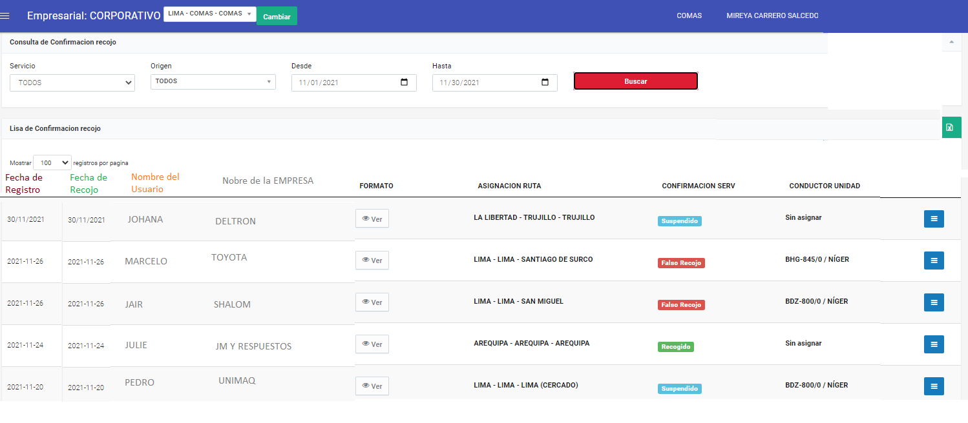

Excel debe descargar toda la información del modulo y de las preguias

imagen 7
